关系图
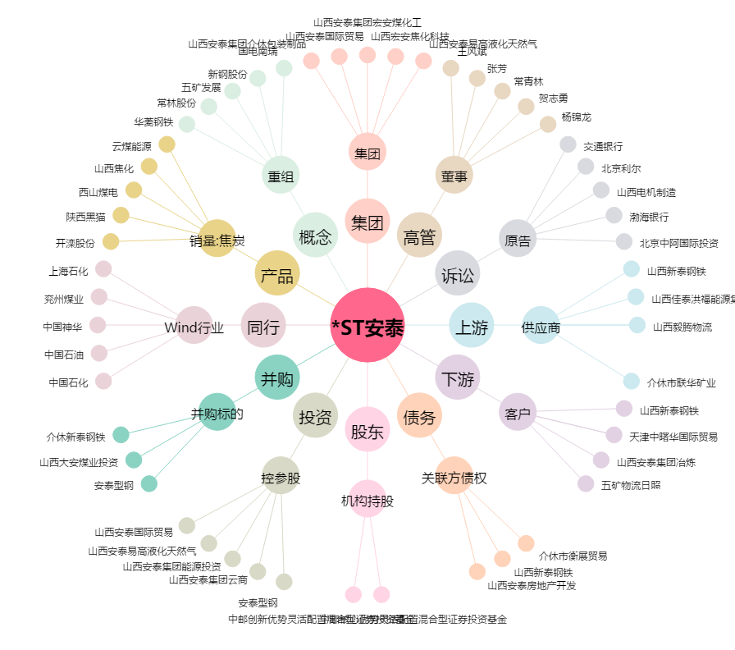
*ST安泰[600408.SH] - 关系概览图

